Лист1
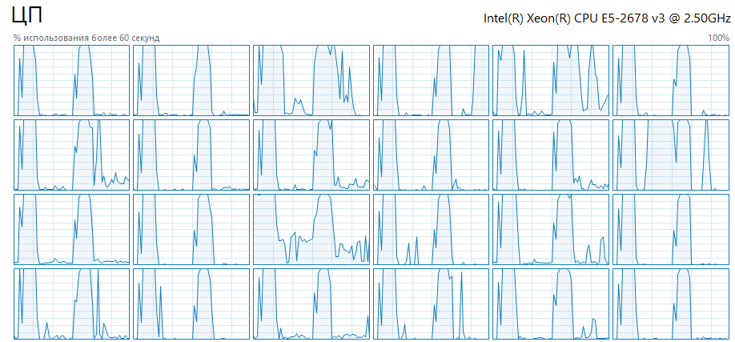
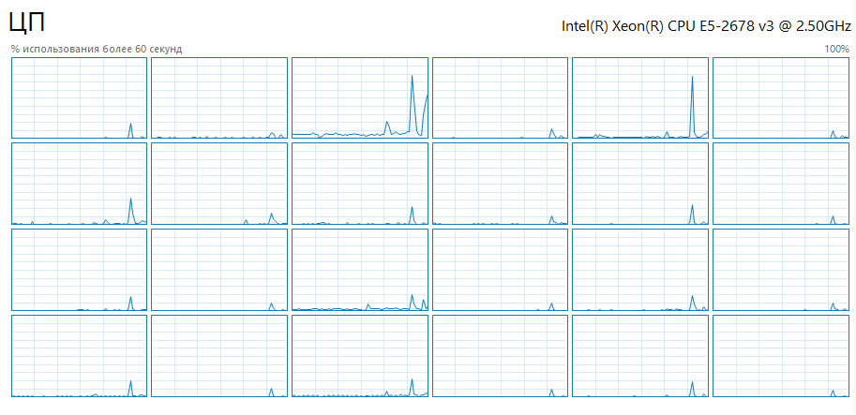
Поток | объём данных | время
2 | 100 | 0.004949
2 | 1000 | 3.680675
2 | 2000 | 65.881732
4 | 100 | 0.004481
4 | 1000 | 2.035304
4 | 2000 | 34.903138
8 | 100 | 0.005773
8 | 1000 | 1.227773
8 | 2000 | 18.594541
12 | 100 | 0.007449
12 | 1000 | 0.940129
12 | 2000 | 12.792256
18 | 100 | 0.009362
18 | 1000 | 0.998228
18 | 2000 | 11.800998
24 | 100 | 0.011404
24 | 1000 | 1.036625
24 | 2000 | 11.053283

Лист2
 | 2 потока | 4 потока | 8 потоков | 12 потоков | 18 потоков
100 | 1 | 1.104440973 | 0.85726658583 | 0.66438448114 | 0.52862636189
1000 | 1 | 1.8084153522 | 2.9978465075 | 3.9150744206 | 3.6872087339
2000 | 1 | 1.8875589925 | 3.5430684737 | 5.1501261388 | 5.582725461
Поток | объём данных | время | Ускорение
2 | 100 | 0.004949 | 1
4 | 100 | 0.004481 | 1.104440973
8 | 100 | 0.005773 | 0.85726658583
12 | 100 | 0.007449 | 0.66438448114
18 | 100 | 0.009362 | 0.52862636189
24 | 100 | 0.011404 | 0.43397053665
2 | 1000 | 3.680675 | 1
4 | 1000 | 2.035304 | 1.8084153522
8 | 1000 | 1.227773 | 2.9978465075
12 | 1000 | 0.940129 | 3.9150744206
18 | 1000 | 0.998228 | 3.6872087339
24 | 1000 | 1.036625 | 3.550633064
2 | 2000 | 65.881732 | 1
4 | 2000 | 34.903138 | 1.8875589925
8 | 2000 | 18.594541 | 3.5430684737
12 | 2000 | 12.792256 | 5.1501261388
18 | 2000 | 11.800998 | 5.582725461
24 | 2000 | 11.053283 | 5.9603768401

